첫화면
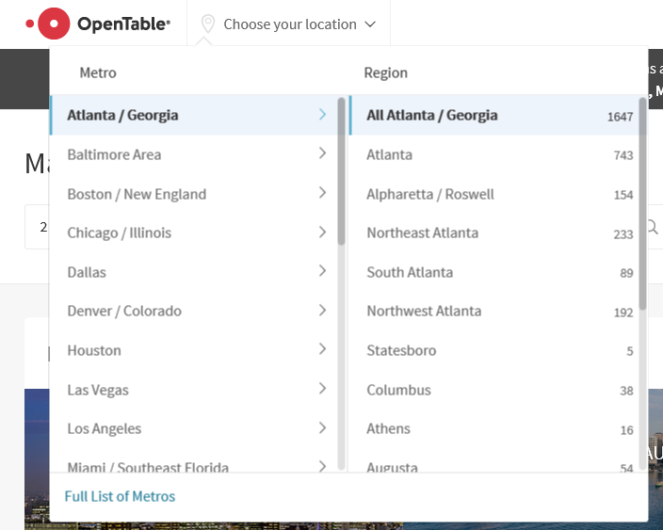
 |  |  |  | 헤더
 | 로고 | 지역선택 | 식당검색
header | 로그인 | 회원가입
 |  |  |  |  | 지역선택은 클릭하면 나옴

 | 추천업체
main | - 별점 top 5
 | - 하트 top 5
 | - 관리자 추천 top 5

 |  |  |  | 메인
footer | 사이트소개 | 사이트맵

 |  |  |  | 푸터

mypage
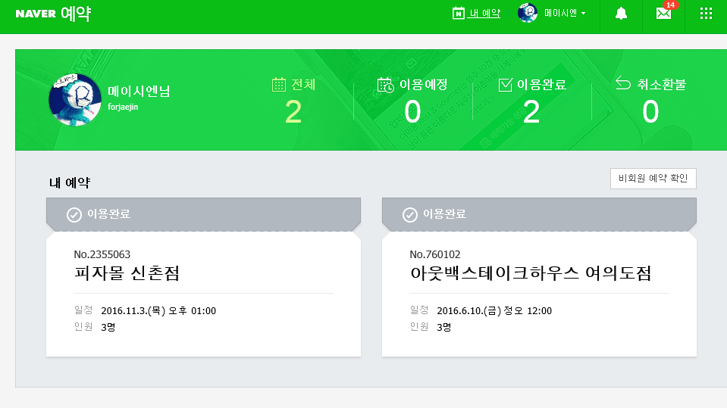
사용자 마이페이지 | 업체 마이페이지
- 정보수정, 예약확인 | - 상점등록
- 하트 한 상점확인 | - 정보수정, 사진등록
-탈퇴 | - 예약고객 확인

음식점상세
헤더 따로있음

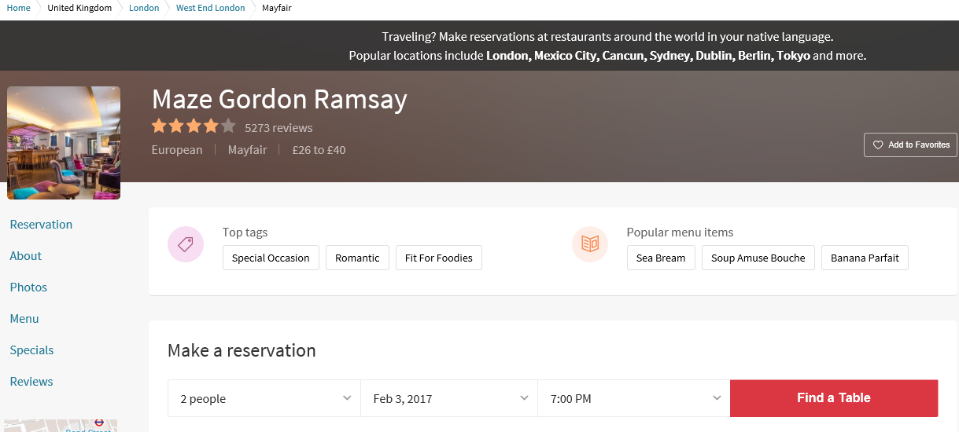

왼쪽메뉴 |  | 음식점 상세 내용은 아래 페이지 참조하세요
 | 오픈테이블 | https://www.opentable.com/maze-gordon-ramsay
 | 네이버 | http://m.store.naver.com/restaurants/detail?id=11726744
 |  | 음식점 설명, 지도, 리뷰(별점), 하트, 사진, sns공유

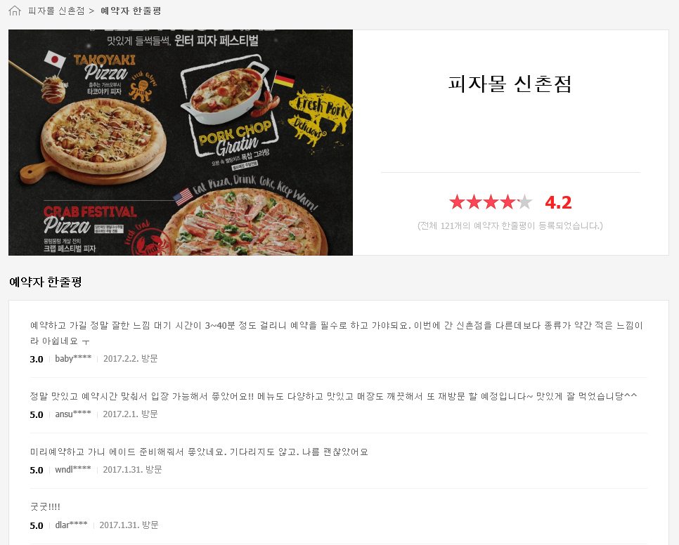
 |  |  | 예약자 리뷰 - 네이버 형식
푸터 따로있음

예약
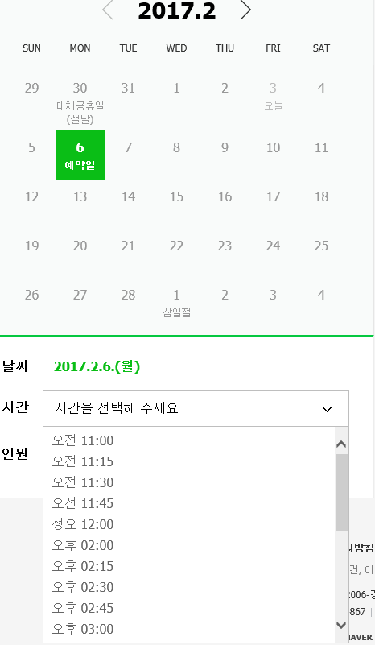
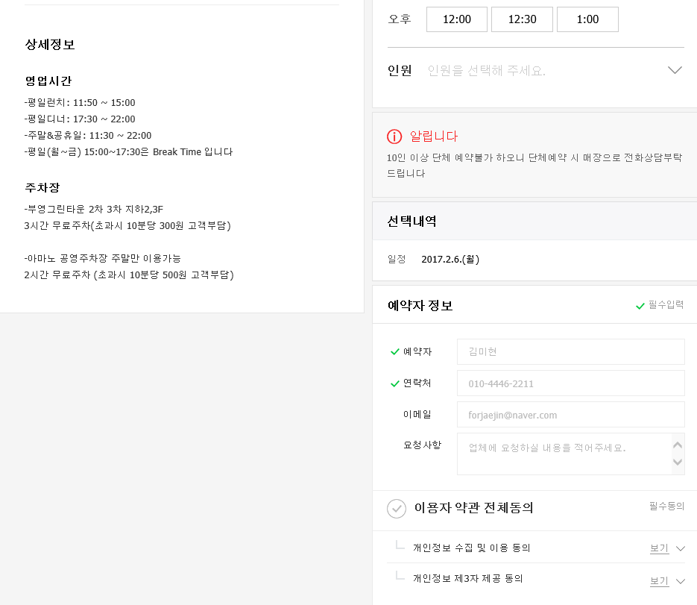
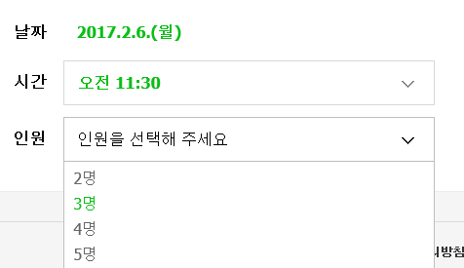
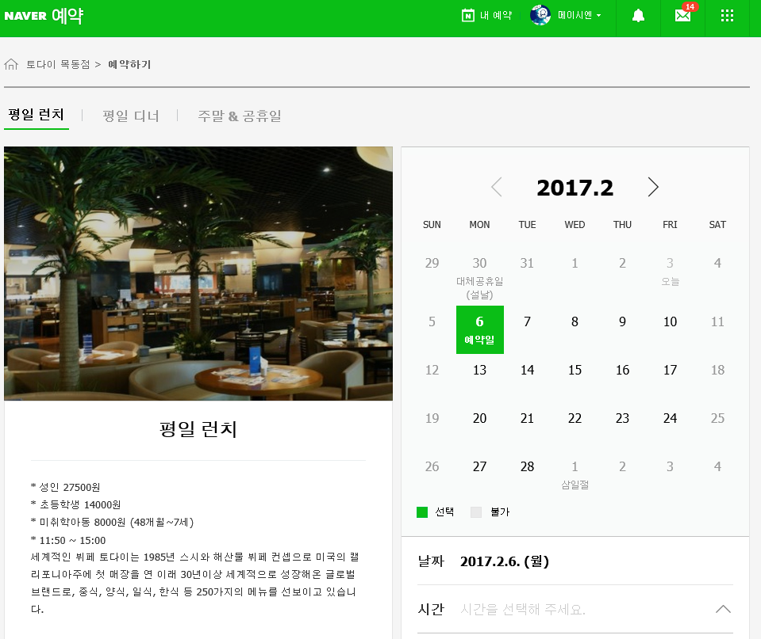
헤더

게시판
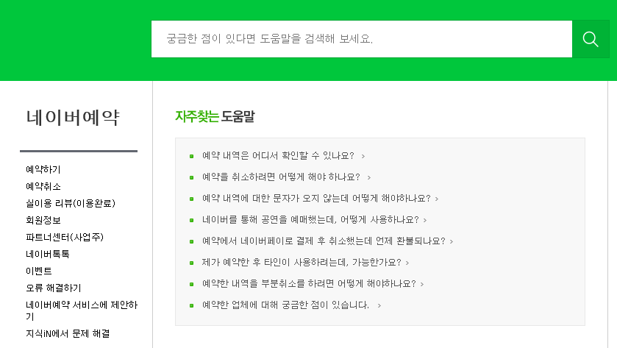
게시판
1 - 음식점 문의 게시판
(1단계 댓글 오픈형식)
2 -관리자 문의 게시판
시간남으면 - 검색

회원가입
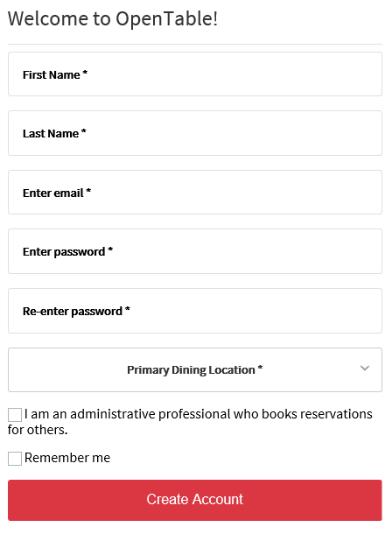

예약자조회(음식점)
